ORDENDECOMPRA
 |  |  |  |  | No. | OC00000055
 |  |  | ORDEN DE COMPRA

FECHA: |  | VIERNES, 30 DE JUNIO DE 2023
PROVEEDOR: |  | CORAY
C.C Y S.B.C: |  | CC00000001 SC00000022
REQUERIMIENTO: |  | OC SIN RQ

0.18 |  |  |  | CIUDAD: | LIMA
HABLA A: |  |  |  | TELÉFONO:
 |  |  |  | CONTACTO:

CANT. | DESCRIPCIÓN DEL ARTÍCULO |  |  | UND. | P/U | SUBTOTAL | TOTAL

2 | venta de papa |  |  | und | 23.00 | 46.00 | 54.28
 |  |  |  |  |  | 0.00 | 0.00
 |  |  |  |  |  | 0.00 | 0.00
 |  |  |  |  |  | 0.00 | 0.00
 |  |  |  |  |  | 0.00 | 0.00
 |  |  |  |  |  | 0.00 | 0.00
 |  |  |  |  |  | 0.00 | 0.00
 |  |  |  |  |  | 0.00 | 0.00
 |  |  |  |  |  | 0.00 | 0.00
 |  |  |  |  |  | 0.00 | 0.00
 |  |  |  |  |  | 0.00 | 0.00
 |  |  |  |  |  | 0.00 | 0.00
 |  |  |  |  |  | 0.00 | 0.00
 |  |  |  |  |  | 0.00 | 0.00
 |  |  |  |  |  | 0.00 | 0.00
 |  |  |  |  |  | 0.00 | 0.00
 |  |  |  |  |  | 0.00 | 0.00
 |  |  |  |  |  | 0.00 | 0.00
 |  |  |  |  |  | 0.00 | 0.00
 |  |  |  |  |  | 0.00 | 0.00
MOTIVO DE COMPRA: |  | prueba
 |  |  |  |  |  | SUBTOTAL | 46.00
 |  |  |  |  |  | IGV | 8.28
 |  |  |  |  |  | TOTAL | 54.28
 |  |  |  | Revisado por:

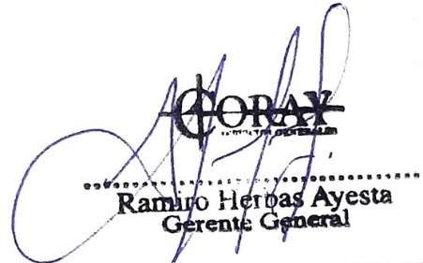
 |  |  |  | Fecha:

Realizado: | PEDRO ORTIZ |  |  | Aprobado por:
Título: | SISTEMAS
Fecha: | LUNES, 3 DE JULIO DE 2023 |  |  | Fecha:

